スポンサー広告
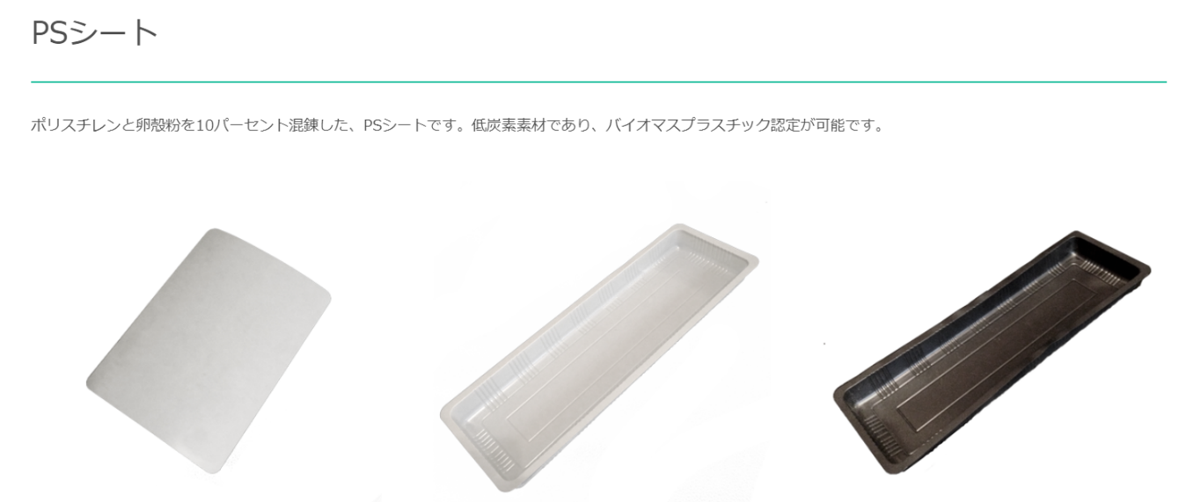

開発ストーリー
私たちの生活において欠かせない「たまご」。その「殻」の多くが捨てられます。
その捨てられるものをどうしたら減らせるのか、広い視野をもって考えてみました。

ゴミから資源に

たまごの殻はゴミと考えれば、かなり厄介です。すぐ腐るし、たまごがついているし、臭くなるし…。しかし、資源と考えれば、それはすごく優秀なのです。国内で安定的に発生し、自然を壊さない、しかもそれは、純度の高い「炭酸カルシウム」なのです。この材料を使って、プラスチック容器を造ろうと考えました。

46 ノロウイルス関連情報
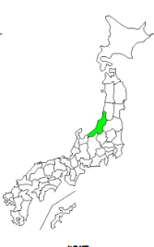

東京都は レベル1 全国平均 (レベル1) 3.83
ノロウイルス指数平年並 |  |  |  |  |  |  |  | 出典:東京都感染症情報センター |  | 新型コロナウイルス感染防止対策の効果で感染は全く発生していない
 |  |  |  |  |  |  |  | （最近５年間の週値の比較） |  |  |  | 新型コロナウイルス感染予防の効果
 |  |  |  |  |  |  |  |  |  |  |  | 2020年はかつてない感染カーブ

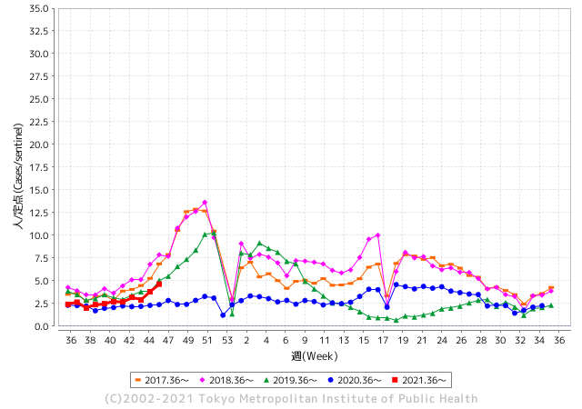
散発事故事例の報告がでてきています。

 |  |  |  |  |  |  |  |  |  |  |  | レベル5

 |  |  |  |  |  |  |  |  |  |  |  | レベル4

 |  |  |  |  |  |  |  |  |  |  |  | レベル3
 |  |  |  |  |  |  |  |  |  |  |  | レベル2

 |  |  |  |  |  |  |  |  |  |  |  | レベル1
GⅡ 45週 3例 |  |  |  |  | GⅡ 46週 0例
地方衛生研究所情報 |  |  | 傾向 |  | 出典：地方衛生研究所ネットワーク
ノロウイルスは流行していません |  |  |  |  |  |  |  | http://idsc.tokyo-eiken.go.jp/diseases/gastro/gastro/
 |  |  |  | 流行警報 | 警戒警報
 | 2021-11-28 |  | 低散発 | 定点観測値 |  | ▲:減少 | 今週のニュース（Noroｖｉｒｕｓ） (11/22-11/28)
都道府県名 | 流行 ☆増加 ★減少☆★1つで約1ポイント |  |  | 2021/45週 | 2021/46週 | 対前週 | 大量発症事故（業種／内容） 今週 , 色抜き(先週) |  |  |  | ニュースソース | 日時
北海道 | ☆ |  |  | 1.76 | 1.19 | 0.57 | 旭川市と留萌保健所管内の保育所で園児など合わせて５９人がおう吐などの症状を訴え、保健所はノロウイルスによる集団感染とみて、感染経路を調べています。旭川市保健所と留萌保健所によりますと、先月３０日から今月１７日までの間に、▼旭川市内の保育所で園児３９人と職員４人が、▼留萌保健所管内の保育所で園児１３人と職員３人がおう吐や下痢などの症状を訴えました。 |  |  |  | NHK | 2021-11-18 | 北海道
青森県 | ☆ |  |  | 1.74 | 2.36 | 0.62 |  |  |  |  |  |  | 青森県
岩手県 | ☆ |  |  | 2.51 | 3.02 | 0.51 | 岩手県盛岡市内の保育園で園児や職員３４人が先週までにおう吐や下痢の症状を訴え、保健所はノロウイルスの集団感染とみて調べている。 盛岡市保健所によると、１０月２３日から１１月１９日にかけて盛岡市内の保育園の園児３１人と職員３人がおう吐や下痢などの症状を訴えた。 重症者はおらず全員快方に向かっている。 |  |  |  | 岩手めんこいテレビ | 2021-11-23 | 岩手県
宮城県 | ☆ |  |  | 3.97 | 4.43 | 0.46 |  |  |  |  |  |  | 宮城県
秋田県 | ☆ |  |  | 1.71 | 1.88 | 0.17 |  |  |  |  |  |  | 秋田県
山形県 | ☆ |  |  | 2.38 | 3.55 | 1.17 |  |  |  |  |  |  | 山形県
福島県 | ★ |  |  | 2.24 | 1.96 | ▲ 0.28 |  |  |  |  |  |  | 福島県
茨城県 | ☆ |  |  | 2.19 | 2.72 | 0.53 |  |  |  |  |  |  | 茨城県
栃木県 | ☆ |  |  | 2.23 | 3.52 | 1.29 |  |  |  |  |  |  | 栃木県
群馬県 | ☆ |  |  | 1.78 | 2.11 | 0.33 |  |  |  |  |  |  | 群馬県
埼玉県 | ☆☆ |  |  | 4.53 | 6.08 | 1.55 |  |  |  |  |  |  | 埼玉県
千葉県 | ☆ |  |  | 2.27 | 2.79 | 0.52 |  |  |  |  |  |  | 千葉県
東京都 | ☆ |  |  | 3.79 | 4.63 | 0.84 |  |  |  |  |  |  | 東京都
神奈川県 | ☆ |  |  | 2.29 | 2.7 | 0.41 |  |  |  |  |  |  | 神奈川県
新潟県 | ☆ |  |  | 2.82 | 3.81 | 0.99 |  |  |  |  |  |  | 新潟県
富山県 | ☆ |  |  | 3 | 3.38 | 0.38 |  |  |  |  |  |  | 富山県
石川県 | ★ |  |  | 3.1 | 2.97 | ▲ 0.13 |  |  |  |  |  |  | 石川県
福井県 | ☆☆ |  |  | 2.26 | 4.43 | 2.17 |  |  |  |  |  |  | 福井県
山梨県 | ☆☆ |  |  | 1.79 | 3.58 | 1.79 |  |  |  |  |  |  | 山梨県
長野県 | ☆ |  |  | 3.64 | 3.74 | 0.10 |  |  |  |  |  |  | 長野県 | 1
岐阜県 | ☆ |  |  | 1.26 | 1.49 | 0.23 |  |  |  |  |  |  | 岐阜県
静岡県 | ☆ |  |  | 2.43 | 2.76 | 0.33 |  |  |  |  |  |  | 静岡県
愛知県 | ☆ |  |  | 2.07 | 2.52 | 0.45 |  |  |  |  |  |  | 愛知県
三重県 | ★ |  |  | 2.41 | 2.07 | ▲ 0.34 | 四日市市保健所は二十四日、同市ときわ一の飲食店「福禄寿総本店」の弁当を食べた四十三人が下痢や吐き気などの食中毒症状を訴え、患者や調理従事者の便からノロウイルスが検出されたと発表した。全員がおおむね快方に向かっているという。市は、二十四日から当分の間、同店を営業禁止処分とした。 |  |  |  | 中日新聞 | 2021-11-25 | 三重県
滋賀県 | ☆ |  |  | 2.17 | 2.71 | 0.54 |  |  |  |  |  |  | 滋賀県
京都府 | ☆ |  |  | 2.63 | 3.37 | 0.74 |  |  |  |  |  |  | 京都府
大阪府 | ☆ |  |  | 3.93 | 4.75 | 0.82 |  |  |  |  |  |  | 大阪府
兵庫県 | ☆ |  |  | 4.71 | 5.52 | 0.81 |  |  |  |  |  |  | 兵庫県
奈良県 | ☆ |  |  | 2.56 | 3.71 | 1.15 |  |  |  |  |  |  | 奈良県
和歌山県 | ☆ |  |  | 2 | 2.27 | 0.27 |  |  |  |  |  |  | 和歌山県
鳥取県 | ★ |  |  | 6.16 | 5.05 | ▲ 1.11 |  |  |  |  |  |  | 鳥取県
島根県 | ★ |  |  | 5.3 | 5.17 | ▲ 0.13 |  |  |  |  |  |  | 島根県
岡山県 | ☆ |  |  | 2.07 | 2.46 | 0.39 |  |  |  |  |  |  | 岡山県
広島県 | ☆ |  |  | 3.58 | 3.96 | 0.38 |  |  |  |  |  |  | 広島県
山口県 | ☆ |  |  | 3.85 | 5.22 | 1.37 |  |  |  |  |  |  | 山口県
徳島県 | ★ |  |  | 4.43 | 3.91 | ▲ 0.52 |  |  |  |  |  |  | 徳島県
香川県 | ★ |  |  | 3.82 | 2.75 | ▲ 1.07 |  |  |  |  |  |  | 香川県
愛媛県 | ☆ |  |  | 4.76 | 5.19 | 0.43 |  |  |  |  |  |  | 愛媛県
高知県 | ☆ |  |  | 1.29 | 2.14 | 0.85 |  |  |  |  |  |  | 高知県
福岡県 | ☆☆ |  |  | 6.34 | 8.53 | 2.19 |  |  |  |  |  |  | 福岡県
佐賀県 | ★ |  |  | 3.78 | 3.74 | ▲ 0.04 |  |  |  |  |  |  | 佐賀県
長崎県 | ☆ |  |  | 6.02 | 6.61 | 0.59 | 長崎県県央保健所は25日、諫早市福田町の飲食店「ブルースカイ」が製造した弁当を食べた21人がノロウイルス食中毒の症状を訴えたとして、同店を同日から2日間の営業停止処分にした。うち5人が病院を受診したが入院はせず、全員が快方に向かっているという。 |  |  |  | 長崎新聞社 | 2021-10-26 | 長崎県
熊本県 | ☆ |  |  | 7.12 | 7.36 | 0.24 |  |  |  |  |  |  | 熊本県
大分県 | ★ |  |  | 6.56 | 5.25 | ▲ 1.31 |  |  |  |  |  |  | 大分県
宮崎県 | ★ |  |  | 5.39 | 4.72 | ▲ 0.67 |  |  |  |  |  |  | 宮崎県
鹿児島県 | ☆ |  |  | 3.85 | 4.13 | 0.28 |  |  |  |  |  |  | 鹿児島県
沖縄県 | ☆ |  |  | 0.79 | 1.26 | 0.47 |  |  |  |  |  |  | 沖縄県
全国 | ☆ |  |  | 3.32 | 3.83 | 0.51
 |  |  |  |  |  |  |  |  |  |  | 0 | 0
 |  |  |  | 今週「上昇」 |  |  | 管理レベル「1」
 |  | 先週に比べて全国平均は |  |  |  | 3.83 | ：先週より | 0.51
 |  | 東京都は |  |  |  | 4.63 | ：先週より | 0.84
 |  | 最高指数は |  |  | 福岡県 | 8.53 | 全国で10.00を超える都道府県数は |  | 0ヶ所 | 増減 | 0

1 | 県内で流行・食中毒原因が 1件以上報告される 定点観測値が2.00を超える |  |  |  |  | コロナに慢性化した食事関係者が手洗い間引き始めていませんか? 例年の上昇傾向が見られます【要注意】 【情報共有】 週間・情報収集/情報共有は月一回以上 【体調管理】従業員の健康チェックは続ける

46 衛生教養
食の安全を目指す ③ 衛生計画 |  |  | 改正された食品衛生法の意味

食品衛生法が改正されました。 平成30年6月13日公布

衛生計画の内容と何をどう捕らえていくかを解説します。
公益社団法人日本食品衛生協会取りまとめた
HACCP の考え方に基づく衛生管理のための手引書 （小規模な一般飲食店事業者向け）を教材に解説します。

?
小規模な一般飲食店における衛生管理では 次の3つの項目を実践します。
(1) 衛生管理計画の策定 →飲食店の衛生を管理する大枠を一般衛生管理と調理品の温度管理としています。
(2) 計画に基ずく実施 →管理項目と決めた内容を毎日実施します。
(3) 確認・記録 → 毎日実施したことを記録として残し、問題がないか確認します。

少しかみ砕いてみても→一般衛生管理?と調理品の温度管理? まだまだ馴染みの無い言葉ですね!

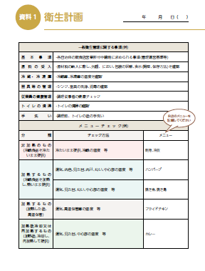
事故を起こさないための確認内容として
最低６項目は
いつ、具体的に内容を決め、記録する。
ダメな時にはどうするか決めておく。

一般衛生管理 (安全な調理品を提供するための最低管理項目)
 |  |  |  | いつ | どのように | 問題は?
 |  |  | 食材の検品 | 納品時 | 外観・色・臭い・包装破損等 | 返品・交換
 |  |  | 冷蔵・冷凍庫 | 始業・終業 | ４℃、１０℃、－20℃ | 修理・食材移動
 |  |  | 器具の管理 | 始業・終業 | 破損・洗浄・使分け | 再洗浄・交換
 |  |  | 従業員の衛生管理 | 始業 | 体調確認、着衣確認
 |  |  | トイレの清掃 | 始業・終業
 |  |  | 手洗い | トイレ後、生食作業後 | 定められた手洗い | 胃腸炎・発熱嘔吐は従事させない

 |  |  |  | 確認ポイント
 |  |  | 加熱しないもの
 |  | 1 | (冷たいまま提供) | すぐに提供する 限度時間を決めておく
 |  |  |  |  | →廃棄、加工調理

温度管理 調理品
 |  |  | 加熱するもの | 中心温度が予定通り上がったか
 |  | 2 | 高温維持 | 火の通り、温度加減、焼き上がり
 |  |  |  | 調理時間・温度 →タイマー、温度計
 |  |  |  |  | 匹敵する気泡の出方、焼き色

 | 3つに分類して管理します |  | 加熱後に冷却し 再加熱提供 | 速やかに冷却できたか
 |  | 3 |  | 再加熱の温度・時間は満たされたか
 |  |  |  |  | →定めた冷却方法と時間

衛生計画という言葉の響きから、手引き通りに書いてあることをやっても意味がありません。実際のご自分の調理場で事故を起こさないために 6つの一般衛生管理 事項についで、自らどうして行くか計画を立ててこそ効果的な方針が出来上がるのです。絵に描いた餅では、現場ではできません。できることから計画して、決めたら必ず実行します。できると思って計画したことが実はできない、できていない問題に直面したら、これらをなぜなぜで解決すれば安全性は、確実に前進します。
今回の制度の狙いはここにあるのです。

46 新型コロナウイルス情報
 |  | 新型指定感染症情報 83 |  |  |  | インド変異株、南アフリカ変異株の動向に注意しましょう
1日あたりに確認される感染者数を7日移動平均で国別に見てみる。米国は11月26日時点で8万5036人だった。1月12日の過去最多（25万2004人）に比べて66.3％少ない。ドイツは5万6899人で過去最多だった。英国は11月26日時点で4万3349人になっている。中国は最近6カ月間の感染者数を7511人と発表している。 ロシア、ヨーロッパで感染拡大、これは中和抗体が減少してきたことと、冬季の気温低下、湿度低下によるもの、ワクチン接種が行き届かないためと考えられる。 南アフリカの新型株は、南アフリカだけを見る限り大きな感染変化は数字的にはまだ見られない。
*評価に値する政府のコロナ対策 第三回ブースター接種の予定を明確にすべき時期!!
*世界の感染第3波はピークアウト しかしまだ毎日43万人が新規感染状態である。 *国産ワクチン製造承認と経済再生プログラムの更なる後押しが急務
医師、歯科医師以外にも打ち手確保は、薬剤師、獣医師、臨床検査・衛生検査技師、鍼灸師、介護士、医療関連学生を全て動員せよ
 | 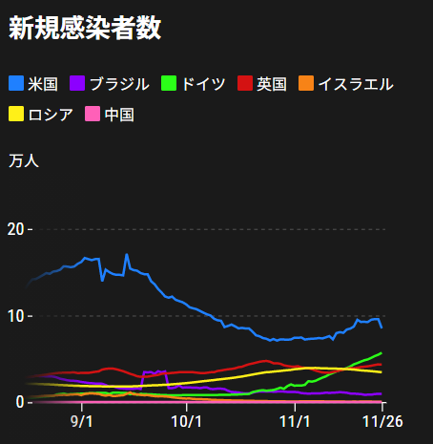
 |  | 今週の新型コロナ 新規感染者数 世界で390万人(対前週の増加に対して10万人増加)
 | 世界の新規感染者数: 390万人で感染拡大に転じている。 北半球の平均気温が下がってきているのでリバウンド 第4波がはじまるか心配。
 | コロナ・ワクチン接種予定と内容 (菅前首相の最大の功績)
世界の感染率は1.2% 微減
65歳以上の高齢者に肺炎発症による重度化リスクが高い
致死率2.0%(▲0.１%)
)
 | 日本国内のワクチン接種状況 https://github.com/owid/covid-19-data/blob/master/public/data/vaccinations/country_data/Japan.csv 1回接種回数 2回数接種 ワクチン接種率 接種率が頭落ち状態 11月25日（木） 99,653,851 96,922,544 79.7% 2回接種に関しては、すでに77.5%程度、 ---------------------------------------------------------------------------------------- 11月に入り接種率が伸び悩んでいる!!! |  |  |  |  |  |  |  |  |  |  |  |  | >
 |  | Reported 11/28 4:22 (前週より390万人増加) 世界は感染 減少ペースだが下げ止まり
 |  | https://gisanddata.maps.arcgis.com/apps/opsdashboard/index.html#/bda7594740fd40299423467b48e9ecf6

世界の増加率が落ち着き始めている
 |  |  | 現在の新型コロナウイルス感染者数 |  |  | 前週 | 患者数 | 対世界比% | 死者数 | 致死率 | 対前週増加率
 |  |  |  |  | Total | 257,083,345 | 261,002,003 | 100.0% | 5,193,883 | 2.0% | 101.5% | 前週からの増加数
 |  |  |  |  | 米国 | 47,690,689 | 48,188,691 | 18.5% | 776,396 | 1.6% | 101.0% | 米国再拡大傾向在り | 3,918,658
 |  |  |  |  | カナダ | 1,772,484 | 1,791,232 | 0.7% | 29,673 | 1.7% | 101.1%
 |  |  |  |  | メキシコ | 3,858,831 | 3,879,836 | 1.5% | 293,614 | 7.6% | 100.5%
 |  |  |  |  | ブラジル | 22,003,317 | 22,067,630 | 8.5% | 613,957 | 2.8% | 100.3%
 |  |  |  |  | ｱﾙｾﾞﾝﾁﾝ | 5,313,607 | 5,324,039 | 2.0% | 116,505 | 2.2% | 100.2%
 |  |  |  |  | チリ | 1,740,496 | 1,757,077 | 0.7% | 38,282 | 2.2% | 101.0%
 |  |  |  |  | 南アフリカ | 2,929,175 | 2,958,548 | 1.1% | 89,791 | 3.0% | 101.0%
 |  |  |  |  | トルコ | 8,552,347 | 8,702,611 | 3.3% | 76,041 | 0.9% | 101.8%
 |  |  |  |  | イラン | 6,073,098 | 6,105,101 | 2.3% | 129,549 | 2.1% | 100.5%
 |  |  |  |  | インド | 34,499,925 | 34,563,749 | 13.2% | 467,933 | 1.4% | 100.2%
 |  |  |  |  | パキスタン | 1,281,559 | 1,283,886 | 0.5% | 28,704 | 2.2% | 100.2%
 |  |  |  |  | ロシア | 9,135,149 | 9,370,694 | 3.6% | 266,337 | 2.8% | 102.6%
 |  |  |  |  | スペイン | 5,080,663 | 5,131,012 | 2.0% | 87,955 | 1.7% | 101.0%
 |  |  |  |  | フランス | 7,497,912 | 7,654,160 | 2.9% | 119,818 | 1.6% | 102.1%
 |  |  |  |  | ドイツ | 5,341,342 | 5,734,177 | 2.2% | 100,808 | 1.8% | 107.4%
 |  |  |  |  | 日本 | 1,725,715 | 1,726,419 | 0.7% | 18,354 | 1.1% | 100.0%

 |  |  |  |  |  |  |  |  |  |  | 世界的な第三波の大型感染は終息を迎えている。 ・第一波 中国武漢発 全世界的な流行期 2020/3-2021/3 ・第二波 イギリス・南アフリカ変異株による欧州流行 2021/3-6 ・第三波 δインド変異株による東南アジア・中東流行 2021/7- 10月末よりリバウンドで現在 週400万人以上の新規感染状態となっている。週600万人で第四波と判定

第一波 第二波 第三波

 | 日本の感染症BCPステージ
 | フェイズ別 対策立案
 | 1. 地域的に発生していない段階
 | 2. 地域、顧客所在地に感染者が確認された段階
 | 3. 地域住民、同居者の参加団体に感染者が確認された段階 |  |  |  |  |  |  |  |  |  |  |  | 企業内に感染者が発見された場合の対応と手順が具体的に用意されていないとパニックになる。 準備が大勢。ステークホルダーへの告知も当然前提。
 | 4 職場で複数の濃厚接触者が判明した段階
 | 5. 3で複数もしくは感染が拡大する段階
 | 6. 従業員もしくはその家族に感染確認の段階
 | 7. 5で感染が収まらない段階
 | 7. パンデミック(大流行)宣言の段階

 | ・組織・連絡体制 ・社内、社外
 | 緊急連絡網 所轄保健所、公共機関との連帯
 | 現状リスクｺﾐﾆｭケーション、顧客への情報開示
 | ・予防体制 消毒材、マスク備品準備、就業前後の除菌 検温と報告
 | ・診療体制 もしもの場合の相談医療先の確保、連絡
 | ・就業体制の見直対策 感染者の発症時の業務継続対応
 | 病院、介護・老人施設への入室時の対応、営業車両の洗浄
 | ・長期間休業に対する対策 従業員のケア

 | フェイズ | 緊急連絡網 | 消毒材 | マスク | 検温 | 行動履歴整理 | 保健所 医療機関 | 顧客連絡 | 就業 体制 | 入館チェック | 従業員ケア | PCR検査確認
 |  |  |  |  | 37.5℃↑
 | 1 | 〇 |  |  |  |  |  |  |  | 〇
 | 2 | 〇 | 〇 | 〇 | 〇 |  |  |  | 〇* | 〇 |  |  | *テレワーク、隔日出勤
 | 3 | 〇 | 〇 | 〇 | 〇 |  |  |  | 〇 | 〇 | 〇
対策 | 4 | 〇 | 〇 | 〇 | 〇 | 〇 | 〇 | ★ | 〇 | 〇 | 〇 | 〇 | 無症状なら１週間経過と就業制限
 | 5 | 〇 | 〇 | 〇 | 〇 | 〇 | 〇 | 〇 | 〇 | 〇 | 〇 | 〇
 | 6 | 〇 | 〇 | 〇 | 〇 | 〇 | 〇 | 〇 | 〇 | 〇 | 〇 | 〇
 | 7 | 〇 | 〇 | 〇 | 〇 | 〇 | 〇 | 〇 | 〇 | 〇 | 〇 | 〇

 |  |  |  |  |  |  |  | ★PCR+

46 感染症統計
届出感染症 第三類 腸管出血性大腸菌 |  |  |  |  |  |  |  |  |  |  |  |  |  | 届出感染症 第三類 細菌性赤痢菌
全国 報告数推移 医療機関からの届出数 |  |  |  |  |  |  |  |  |  |  |  |  |  | 全国 報告数推移 届出患者数（人）
 | 1月 | 2月 | 3月 | 4月 | 5月 | 6月 | 7月 | 8月 | 9月 | 10月 | 11月 | 12月 | 合計 |  | 1月 | 2月 | 3月 | 4月 | 5月 | 6月 | 7月 | 8月 | 9月 | 10月 | 11月 | 12月 | 合計
12-18年月平均 | 65 | 57 | 64 | 104 | 178 | 404 | 621 | 906 | 563 | 366 | 193 | 121 | 3,642 | 12-18年月平均 | 10 | 10 | 15 | 8 | 11 | 10 | 9 | 13 | 11 | 22 | 13 | 14 | 144
 |  |  |  |  |  |  |  |  |  |  | 今週 |  |  |  |  |  |  |  |  |  |  |  |  |  | 今週
 |  |  |  |  |  |  |  |  |  |  | 66 |  |  |  |  |  |  |  |  |  |  |  |  |  | 0
2021年 | 81 | 48 | 71 | 128 | 171 | 350 | 569 | 553 | 457 | 304 | 170 |  | 2,902 | 2021年 | 1 | 2 | 1 | 0 | 0 | 0 | 1 | 1 | 0 | 0 | 0 |  | 6
2020年 | 112 | 85 | 60 | 97 | 95 | 305 | 544 | 449 | 475 | 505 | 219 | 98 | 3,044 | 2020年 | 16 | 1 | 19 | 3 | 13 | 1 | 2 | 2 | 0 | 24 | 4 | 1 | 86
2019年 | 84 | 100 | 77 | 80 | 236 | 438 | 631 | 752 | 523 | 427 | 253 | 136 | 3,737 | 2019年 | 7 | 7 | 13 | 3 | 8 | 11 | 5 | 11 | 9 | 9 | 20 | 35 | 138
2018年10月3日、山梨県内の宿坊を利用した2グループ42名が赤痢にかかりました。使用水や従事者からは赤痢菌が検出されておらず現在のところ感染源は不明です。
2018年 | 41 | 44 | 67 | 103 | 311 | 415 | 539 | 1,165 | 534 | 297 | 205 | 92 | 3,813 | 2018年 | 9 | 22 | 18 | 9 | 21 | 14 | 6 | 13 | 7 | 81 | 31 | 37 | 268
埼玉県と群馬県の総菜店で販売されたポテトサラダを食べた人が腸管出血性大腸菌O157に感染した、という集団食中毒に関するニュースが2017年8月21日以降、新聞やテレビで取り上げられました。
2017年 | 57 | 35 | 95 | 112 | 131 | 340 | 483 | 1339 | 614 | 349 | 236 | 68 | 3,859 | 2017年 | 19 | 12 | 8 | 12 | 7 | 15 | 16 | 12 | 16 | 6 | 12 | 6 | 141
2016年 | 68 | 42 | 44 | 75 | 135 | 448 | 507 | 808 | 795 | 313 | 246 | 143 | 3,624 | 2016年 | 9 | 16 | 12 | 6 | 7 | 14 | 9 | 14 | 9 | 9 | 8 | 7 | 120
2015年 | 71 | 97 | 61 | 105 | 198 | 442 | 790 | 674 | 594 | 275 | 133 | 108 | 3,548 | 2015年 | 7 | 13 | 11 | 11 | 12 | 15 | 20 | 15 | 15 | 20 | 9 | 7 | 155
2011年8月に外食チェーン店が原因とされた赤痢菌Shigella sonneiの広域集団感染事例が青森県、宮城県、山形県、福島県において発生した。本事例は、それとほぼ同時期に発生しておりその関連性が強く疑われた事例である。
※2021年 第46週（11/15～11/21） 現在 |  |  |  |  |  |  |  |  |  |  |  |  |  | ※2021年 第46週（11/15～11/21） 現在

 | 腸管出血性大腸菌 |  | 平年並み |  |  |  |  |  |  |  |  |  |  |  | 赤痢 | 発生なし
Ｈ２９／８月は非常に多かった

腸管出血性大腸菌
 | 2021年 | 2020年 | 2019年 | 2018年 | 2017年 | 2016年 | 2015年
 | 81 | 112 | 84 | 41 | 57 | 68 | 71
 | 48 | 85 | 100 | 44 | 35 | 42 | 97
 | 71 | 60 | 77 | 67 | 95 | 44 | 61
 | 128 | 97 | 80 | 103 | 112 | 75 | 105
 | 171 | 95 | 236 | 311 | 131 | 135 | 198
 | 350 | 305 | 438 | 415 | 340 | 448 | 442
 | 569 | 544 | 631 | 539 | 483 | 507 | 790
 | 553 | 449 | 752 | 1,165 | 1,339 | 808 | 674
 | 457 | 475 | 523 | 534 | 614 | 795 | 594
 | 304 | 505 | 427 | 297 | 349 | 313 | 275
 | 170 | 219 | 253 | 205 | 236 | 246 | 133
 | 0 | 98 | 136 | 92 | 68 | 143 | 108
細菌性赤痢菌
 | 2021年 | 2020年 | 2019年 | 2018年 | 2017年 | 2016年 | 2015年
 | 1 | 16 | 7 | 9 | 19 | 9 | 7
 | 2 | 1 | 7 | 22 | 12 | 16 | 13
 | 1 | 19 | 13 | 18 | 8 | 12 | 11
 | 0 | 3 | 3 | 9 | 12 | 6 | 11
 | 0 | 13 | 8 | 21 | 7 | 7 | 12
 | 0 | 1 | 11 | 14 | 15 | 14 | 15
 | 1 | 2 | 5 | 6 | 16 | 9 | 20
 | 1 | 2 | 11 | 13 | 12 | 14 | 15
 | 0 | 0 | 9 | 7 | 16 | 9 | 15
 | 0 | 24 | 9 | 81 | 6 | 9 | 20
 | 0 | 4 | 20 | 31 | 12 | 8 | 9
 | 0 | 1 | 35 | 37 | 6 | 7 | 7

 |  |  |  |  |  |  |  |  |  |  |  |  |  |  | 腸管系感染症は新型コロナウイルス予防の手洗い、手指消毒で
 |  |  |  |  |  |  |  |  |  |  |  |  |  |  | 圧倒的に感染防御できている

